商品画面
画面ID |  |  |  | 画面名 |  |  |  |  | 概要（業務目的）
index2 |  |  |  | 商品画面 |  |  |  |  | 商品を表示する

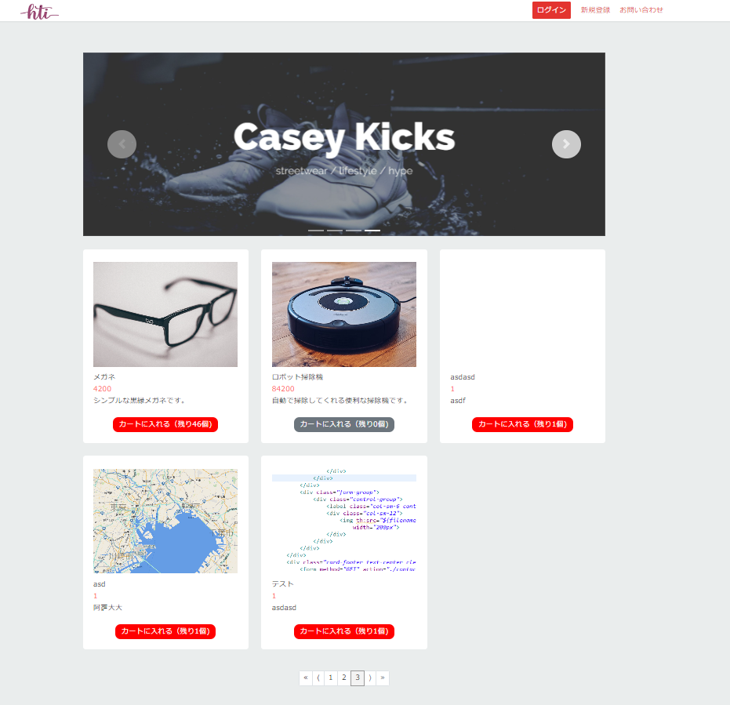
画面レイアウト
【レイアウト】 |  |  |  |  |  |  |  |  |  |  | 【説明】
 |  |  |  |  |  |  |  |  |  |  | ＜表示＞
共通部分
 |  |  |  |  |  |  |  |  |  |  | 1.初期表示
 |  |  |  |  |  |  |  |  |  |  |  | 商品を表示する

 |  |  |  |  |  |  |  |  |  |  | 2.説明
 |  |  |  |  |  |  |  |  |  |  |  | ①fluentCard：banner

 |  |  |  |  |  |  |  |  |  |  |  | ②商品画像：商品情報
1
 |  |  |  |  |  |  |  |  |  |  |  | ③商品名：商品情報

 |  |  |  |  |  |  |  |  |  |  |  | ④値段：

 |  |  |  |  |  |  |  |  |  |  |  | ⑤詳細：

 |  |  |  |  |  |  |  |  |  |  |  | ⑥カートに入れる：ボタン
 |  |  |  |  |  |  |  |  |  |  |  | ⑥押したら品数が1個減る、カート画面へ遷移する
2
 |  |  |  |  |  |  |  |  |  |  |  | ⑦１：ボタン
 |  |  |  |  |  |  |  |  |  |  |  | 現在のページ数を表示する

3
4
 |  |  |  |  |  |  |  |  |  |  |  | ⑧>：ボタン
 |  |  |  |  |  |  |  |  |  |  |  | 次のページを表示する
5
6
 |  |  |  |  |  |  |  |  |  |  |  | ⑨》：ボタン
 |  |  |  |  |  |  |  |  |  |  |  | 最大ページ数のページを表示する

 |  |  |  |  |  |  |  |  |  |  |  | ⑩<：ボタン
 |  |  |  |  |  |  |  |  |  |  |  | 前のページ数を表示する

 |  |  |  |  |  |  |  |  |  |  |  | ⑪《：ボタン
 |  |  |  |  |  |  |  |  |  |  |  | 最小ページ数のページを表示する

10
8
 |  |  |  |  |  |  |  |  |  |  | ＜件数＞
9
11
7

項目定義
項目属性 |  |  |  |  |  |  |  |  |  |  | バリデーション |  |  |  |  |  | データベース項目 (*ロジックor詳細設計)
No | グループ タイプ | グループ名 (論理名) | コンポーネント名 | HTMLタイプ | I/O | 型 | 長さ | フォーマット ／スタイル | タブ オーダー | 表示条件 | 必須 | 桁 | 型 | 範囲 | 関連 | 参照 | テーブル | カラム
1 |  |  | スライド | イメージ | IN | イメージ | - |  | 1 | 常に表示
2 |  |  | 商品画像 | イメージ | IN | イメージ | - |  | 2 | 常に表示 |  |  |  |  |  |  | stock | imgpath
3 |  |  | 商品名 | テキスト | IN | 文字列 | - |  | 3 | 常に表示 |  |  |  |  |  |  | stock | name
4 |  |  | 値段 | テキスト | IN | 文字列 | - |  | 4 | 常に表示 |  |  |  |  |  |  | stock | price
5 |  |  | 詳細 | テキスト | IN | 文字列 | - |  | 5 | 常に表示 |  |  |  |  |  |  | stock | detail
6 | Form | 操作フォーム | カートに入れる | ボタン | IN |  | - |  | 6 | 常に表示
7 | nav | コンポーネント | 現在ページ | ページ内アンカー | IN |  | - |  | 7 | 常に表示
8 | nav | コンポーネント | 次へ | ページ内アンカー | IN |  | - |  | 8 | 常に表示
9 | nav | コンポーネント | 最大ページ数のページへ | ページ内アンカー | IN |  | - |  | 9 | 常に表示
10 | nav | コンポーネント | 前へ | ページ内アンカー | IN |  | - |  | 10 | 常に表示
11 | nav | コンポーネント | 最小ページ数のページへ | ページ内アンカー | IN |  | - |  | 11 | 常に表示

バリデーション

アクション
No | アクション名 | 機能概要
1 | myCart2In | 「カートに入れる」⑥押したらログイン画面へ遷移する

商品画面2
画面ID |  |  |  | 画面名 |  |  |  |  | 概要（業務目的）
index2 |  |  |  | 商品画面 |  |  |  |  | 商品を表示する

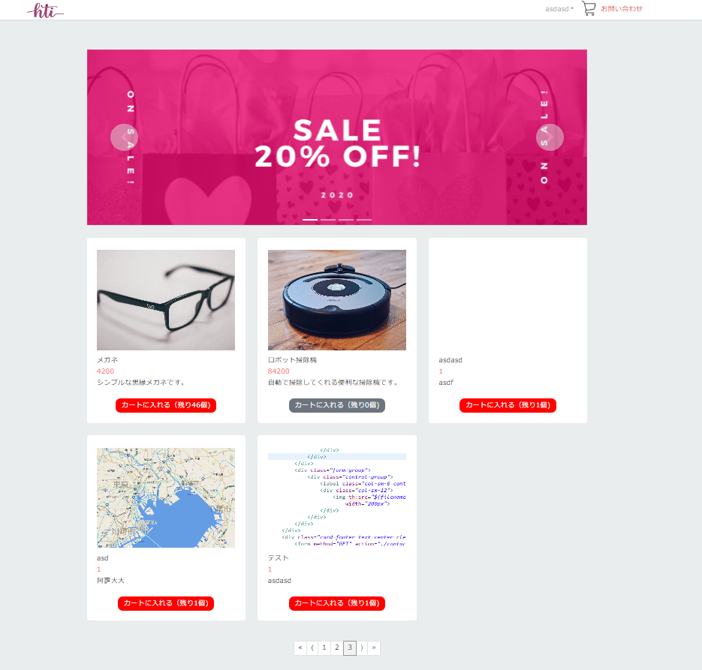
画面レイアウト
【レイアウト】 |  |  |  |  |  |  |  |  |  |  | 【説明】
 |  |  |  |  |  |  |  |  |  |  | ＜表示＞
共通部分
 |  |  |  |  |  |  |  |  |  |  | 1.初期表示
 |  |  |  |  |  |  |  |  |  |  |  | 商品を表示する

 |  |  |  |  |  |  |  |  |  |  | 2.説明
 |  |  |  |  |  |  |  |  |  |  |  | ①fluentCard：banner

 |  |  |  |  |  |  |  |  |  |  |  | ②商品画像：商品情報
1
 |  |  |  |  |  |  |  |  |  |  |  | ③商品名：商品情報

 |  |  |  |  |  |  |  |  |  |  |  | ④値段：

 |  |  |  |  |  |  |  |  |  |  |  | ⑤詳細：

 |  |  |  |  |  |  |  |  |  |  |  | ⑥カートに入れる：ボタン
 |  |  |  |  |  |  |  |  |  |  |  | ⑥押したら品数が1個減る、カートに入れてカート画面へ遷移する
2
 |  |  |  |  |  |  |  |  |  |  |  | ⑦１：ボタン
 |  |  |  |  |  |  |  |  |  |  |  | 現在のページ数を表示する

3
4
 |  |  |  |  |  |  |  |  |  |  |  | ⑧>：ボタン
 |  |  |  |  |  |  |  |  |  |  |  | 次のページを表示する
5
6
 |  |  |  |  |  |  |  |  |  |  |  | ⑨》：ボタン
 |  |  |  |  |  |  |  |  |  |  |  | 最大ページ数のページを表示する

 |  |  |  |  |  |  |  |  |  |  |  | ⑩<：ボタン
 |  |  |  |  |  |  |  |  |  |  |  | 前のページ数を表示する

 |  |  |  |  |  |  |  |  |  |  |  | ⑪《：ボタン
 |  |  |  |  |  |  |  |  |  |  |  | 最小ページ数のページを表示する

10
8
 |  |  |  |  |  |  |  |  |  |  | ＜件数＞
9
11
7

ログインしていない状態（index）
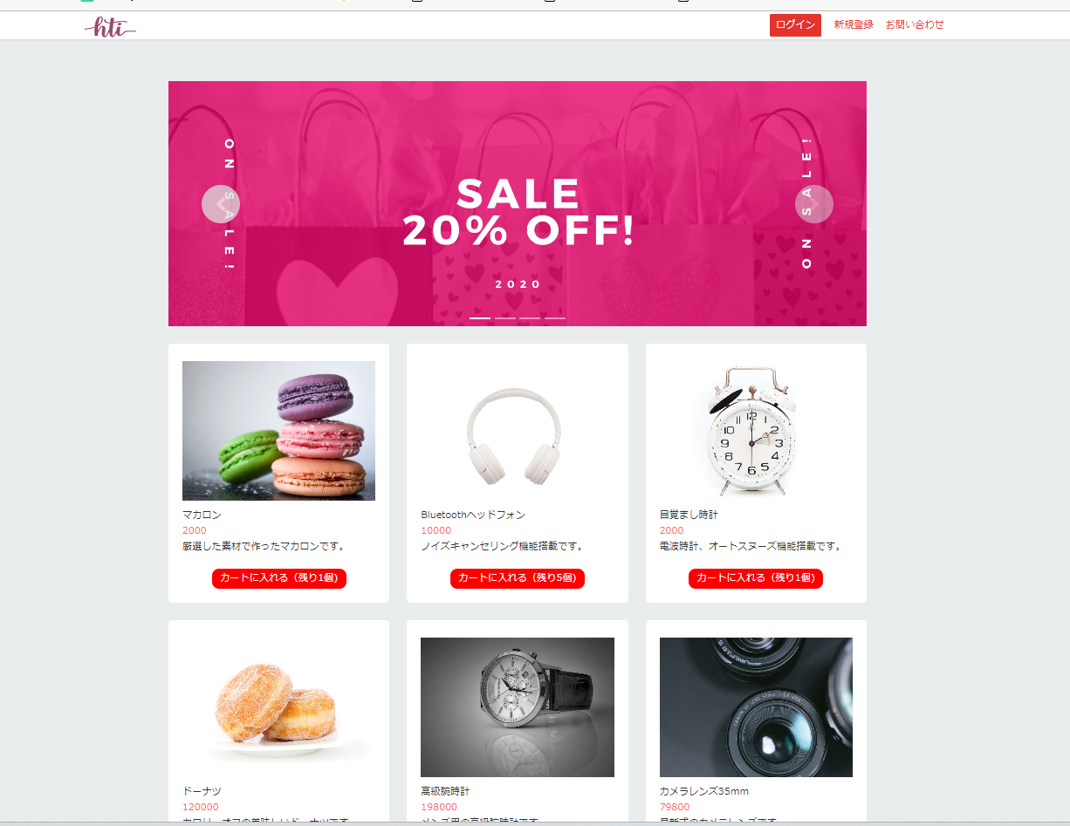

項目定義
項目属性 |  |  |  |  |  |  |  |  |  |  | バリデーション |  |  |  |  |  | データベース項目 (*ロジックor詳細設計)
No | グループ タイプ | グループ名 (論理名) | コンポーネント名 | HTMLタイプ | I/O | 型 | 長さ | フォーマット ／スタイル | タブ オーダー | 表示条件 | 必須 | 桁 | 型 | 範囲 | 関連 | 参照 | テーブル | カラム
1 |  |  | スライド | イメージ | IN | イメージ | - |  | 1 | 常に表示
2 |  |  | 商品画像 | イメージ | IN | イメージ | - |  | 2 | 常に表示 |  |  |  |  |  |  | stock | imgpath
3 |  |  | 商品名 | テキスト | IN | 文字列 | - |  | 3 | 常に表示 |  |  |  |  |  |  | stock | name
4 |  |  | 値段 | テキスト | IN | 文字列 | - |  | 4 | 常に表示 |  |  |  |  |  |  | stock | price
5 |  |  | 詳細 | テキスト | IN | 文字列 | - |  | 5 | 常に表示 |  |  |  |  |  |  | stock | detail
6 | Form | 操作フォーム | カートに入れる | ボタン | IN |  | - |  | 6 | 常に表示
7 | nav | コンポーネント | 現在ページ | ページ内アンカー | IN |  | - |  | 7 | 常に表示
8 | nav | コンポーネント | 次へ | ページ内アンカー | IN |  | - |  | 8 | 常に表示
9 | nav | コンポーネント | 最大ページ数のページへ | ページ内アンカー | IN |  | - |  | 9 | 常に表示
10 | nav | コンポーネント | 前へ | ページ内アンカー | IN |  | - |  | 10 | 常に表示
11 | nav | コンポーネント | 最小ページ数のページへ | ページ内アンカー | IN |  | - |  | 11 | 常に表示

バリデーション

アクション
No | アクション名 | 機能概要
1 | myCartIn | 「カートに入れる」⑥押したら品数が1個減る、カートに入れてカート画面へ遷移する

